Sheet1
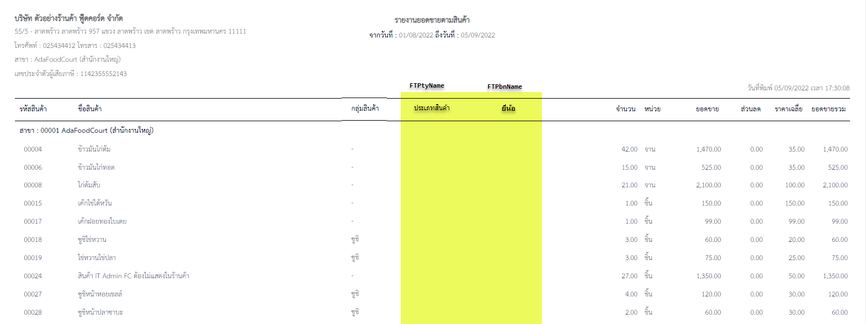

Store Name : SP_RPTxDailySaleByPdt1001002
Temp Name : TRPTSalDTTmp

1. เพิ่ม ยี่ห้อสินค้า FTPbnName ในรายงาน
2. เพิ่ม ประเภทสินค้า FTPtyName ในรายงาน
3. เพิ่ม Condition ยี่ห้อสินค้า FTPtyCode

